关系图
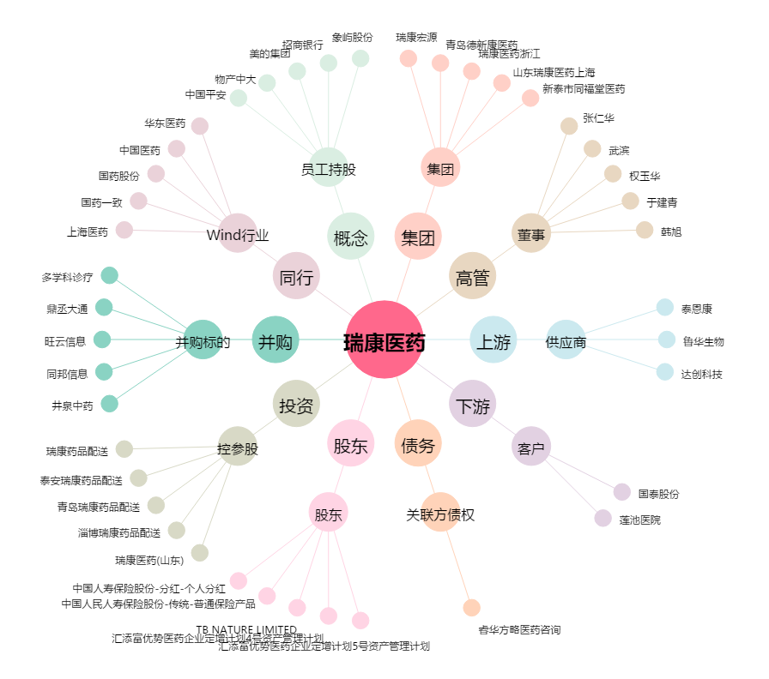
瑞康医药[002589.SZ] - 关系概览图

